Ef-RF_พืชไร่
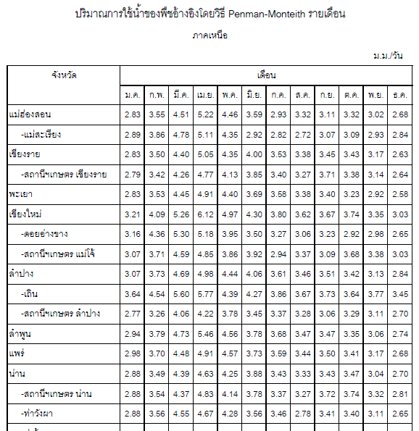
หาปริมาณฝนใช้การ (Effective Rainfall) ในพื้นที่ปลูกไร่ข้าวโพดในจังหวัดเชียงใหม่ โดยความสามารถอุ้มน้ำของดินในเขตราก 125 มม. |  |  |  |  |  |  |  |  |  |  |  |  |  | ตัวคูณปรับแก้
 | เม.ย. | พ.ค. | มิ.ย. | ก.ค. | ส.ค. | ก.ย. | ต.ค. | พ.ย. | ธ.ค. | ม.ค. | ก.พ. | มี.ค. | ความสามารถอุ้มน้ำของดินในเขตราก 125 มม. | 1.04
ปริมาณฝนรายเดือน (มม.) | 63.2 | 168.7 | 112.7 | 110.6 | 155.0 | 170.0 | 120.5 | 30.4 | 5.4 | 5.7 | 5.4 | 17.1
ปริมาณการใช้น้ำของพืช (มม./เดือน) | 183.6 | 149.1 | 129.0 | 114.0 | 108.6 | 110.1 | 112.2 | 100.5 | 90.9 | 96.3 | 122.7 | 157.8
ค่าที่อ่านจากตาราง (ET กับ ฝน) = | 50.9 | 115.1 | 79.9 | 76.1 | 98.9 | 104.4 | 81.2 | 22.3 | 5.4 | 5.7 | 5.4 | 13.8
Effective Rainfall - มม. | 52.9 | 119.7 | 83.1 | 79.2 | 102.9 | 108.6 | 84.4 | 23.2 | 5.4 | 5.7 | 5.4 | 14.3

จังหวัดเชียงใหม่ | เม.ย. | พ.ค. | มิ.ย. | ก.ค. | ส.ค. | ก.ย. | ต.ค. | พ.ย. | ธ.ค. | ม.ค. | ก.พ. | มี.ค.
ปริมาณการใช้น้ำของพืช (มม./วัน) | 6.12 | 4.97 | 4.30 | 3.80 | 3.62 | 3.67 | 3.74 | 3.35 | 3.03 | 3.21 | 4.09 | 5.26

